Praktek
Nomor 1
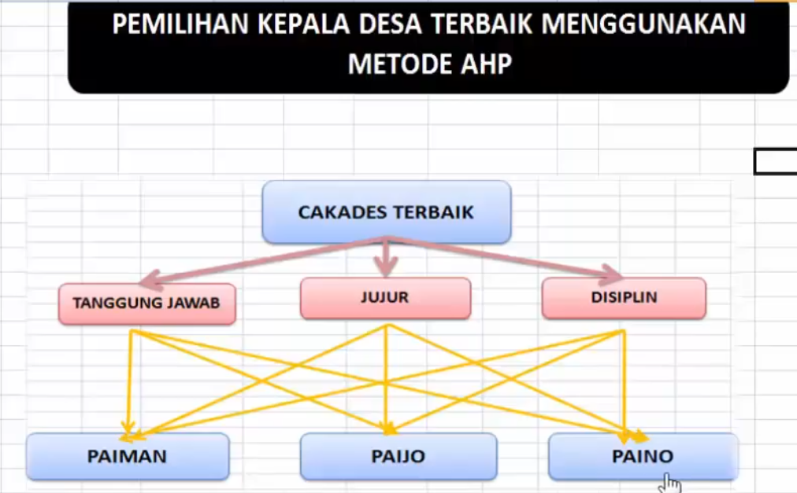

Nomor 2
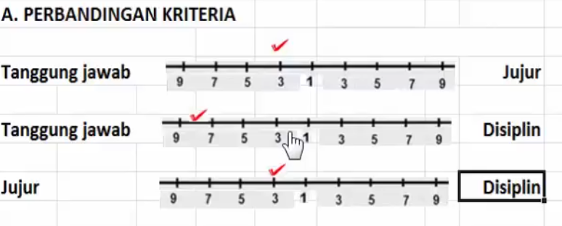

 |  |  |  |  |  |  |  |  | MATRIKS PERBANDINGAN KRITERIA
 |  |  |  |  |  |  |  |  | KRITERIA | Tanggung Jawab | Jujur | Disiplin | Nilai Eigen |  |  | Jumlah | Rata -rata
 |  |  |  |  |  |  |  |  | Tanggung Jawab | 1.00 | 3.00 | 8.00 | 0.68571428571 | 0.69230769231 | 0.66666666667 | 2.0446886447 | 0.68156288156
 |  |  |  |  |  |  |  |  | Jujur | 0.33 | 1.00 | 3.00 | 0.22857142857 | 0.23076923077 | 0.25 | 0.70934065934 | 0.23644688645
 |  |  |  |  |  |  |  |  | Disiplin | 0.13 | 0.33 | 1.00 | 0.085714285714 | 0.076923076923 | 0.083333333333 | 0.24597069597 | 0.08199023199
 |  |  |  |  |  |  |  |  | Jumlah | 1.46 | 4.33 | 12.00 |  |  |  |  | 1

 |  |  |  |  |  |  |  |  | CI = (Lamda max - n) / (n-1) |  |  | Perangkingan
 |  |  |  |  |  |  |  |  | Lamda Max | 3.0024318274 |  | Paiman | 0.24727247416 | 2
 |  |  |  |  |  |  |  |  | CI = | 0.0012159137159 |  | Paijo | 0.5074945383 | 1
 |  |  |  |  |  |  |  |  | CR = CI / IR | 0.0020964029585 |  | Paino | 0.24523298755 | 3
 |  |  |  |  |  |  |  |  |  |  |  |  | 1
 | Daftar Indeks Random Konsistensi (RI)
 | n | 1 | 2 | 3 | 4 | 5 | 6 | 7 | 8 | 9 | 10 | 11 | 12 | 13 | 14 | 15
 | RI | 0 | 0 | 0.58 | 0.9 | 1.12 | 1.24 | 1.32 | 1.41 | 1.45 | 1.59 | 1.51 | 1.48 | 1.56 | 1.57 | `,59

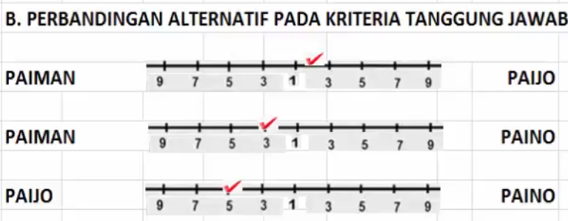
Nomor 3
 |  |  |  |  |  |  |  |  | MATRIKS PERBANDINGAN KRITERIA
 |  |  |  |  |  |  |  |  | Tanggung Jawab | Paiman | Paijo | Paino | Nilai Eigen |  |  | Jumlah | Rata -rata
 |  |  |  |  |  |  |  |  | Paiman | 1.00 | 0.50 | 3.00 | 0.3 | 0.29411764706 | 0.33333333333 | 0.92745098039 | 0.3091503268
 |  |  |  |  |  |  |  |  | Paijo | 2.00 | 1.00 | 5.00 | 0.6 | 0.58823529412 | 0.55555555556 | 1.7437908497 | 0.58126361656
 |  |  |  |  |  |  |  |  | Paino | 0.33 | 0.20 | 1.00 | 0.1 | 0.11764705882 | 0.11111111111 | 0.32875816993 | 0.10958605664
 |  |  |  |  |  |  |  |  | Jumlah | 3.33 | 1.70 | 9.00 |  |  |  |  | 1

 |  |  |  |  |  |  |  |  | CI = (Lamda max - n) / (n-1)
 |  |  |  |  |  |  |  |  | Lamda Max | 3.0049237473
 |  |  |  |  |  |  |  |  | CI = | 0.0024618736383
 |  |  |  |  |  |  |  |  | CR = CI / IR | 0.0042446097213

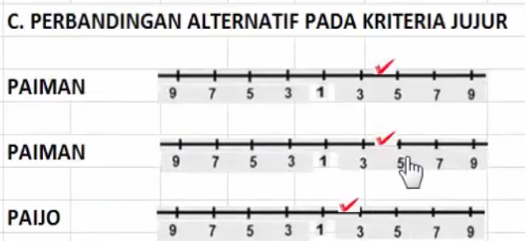
Nomor 4
 |  |  |  |  |  |  |  |  | MATRIKS PERBANDINGAN KRITERIA
 |  |  |  |  |  |  |  |  | Jujur | Paiman | Paijo | Paino | Nilai Eigen |  |  | Jumlah | Rata -rata
 |  |  |  |  |  |  |  |  | Paiman | 1.00 | 0.25 | 0.25 | 0.11111111111 | 0.076923076923 | 0.14285714286 | 0.33089133089 | 0.1102971103
 |  |  |  |  |  |  |  |  | Paijo | 4.00 | 1.00 | 0.50 | 0.44444444444 | 0.30769230769 | 0.28571428571 | 1.0378510379 | 0.34595034595
 |  |  |  |  |  |  |  |  | Paino | 4.00 | 2.00 | 1.00 | 0.44444444444 | 0.61538461538 | 0.57142857143 | 1.6312576313 | 0.54375254375
 |  |  |  |  |  |  |  |  | Jumlah | 9.00 | 3.25 | 1.75 |  |  |  |  | 1

 |  |  |  |  |  |  |  |  | CI = (Lamda max - n) / (n-1)
 |  |  |  |  |  |  |  |  | Lamda Max | 3.0685795686
 |  |  |  |  |  |  |  |  | CI = | 0.03428978429
 |  |  |  |  |  |  |  |  | CR = CI / IR | 0.059120317741

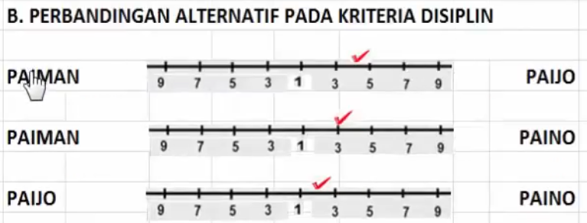
Nomor 5
 |  |  |  |  |  |  |  |  | MATRIKS PERBANDINGAN KRITERIA
 |  |  |  |  |  |  |  |  | Disiplin | Paiman | Paijo | Paino | Nilai Eigen |  |  | Jumlah | Rata -rata
 |  |  |  |  |  |  |  |  | Paiman | 1.00 | 0.25 | 0.33 | 0.125 | 0.076923076923 | 0.18181818182 | 0.38374125874 | 0.12791375291
 |  |  |  |  |  |  |  |  | Paijo | 4.00 | 1.00 | 0.50 | 0.5 | 0.30769230769 | 0.27272727273 | 1.0804195804 | 0.36013986014
 |  |  |  |  |  |  |  |  | Paino | 3.00 | 2.00 | 1.00 | 0.375 | 0.61538461538 | 0.54545454545 | 1.5358391608 | 0.51194638695
 |  |  |  |  |  |  |  |  | Jumlah | 8.00 | 3.25 | 1.83 |  |  |  |  | 1

 |  |  |  |  |  |  |  |  | CI = (Lamda max - n) / (n-1)
 |  |  |  |  |  |  |  |  | Lamda Max | 3.1323329448
 |  |  |  |  |  |  |  |  | CI = | 0.066166472416
 |  |  |  |  |  |  |  |  | CR = CI / IR | 0.11408012486

